reference
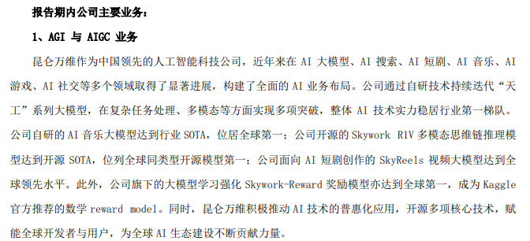
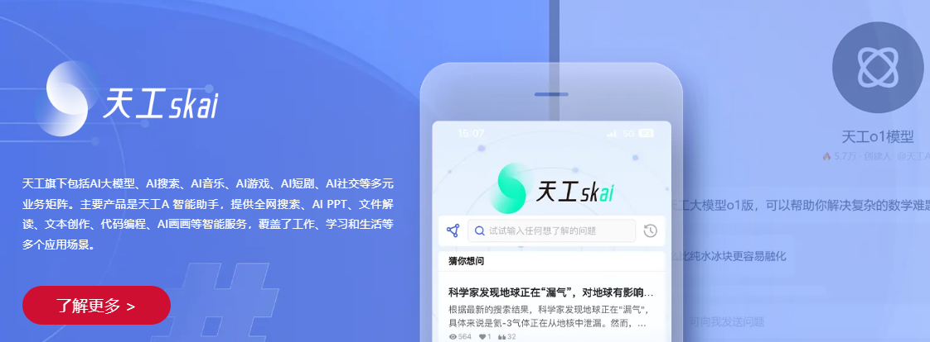
Mobvoi
AP |  | Comparables in Mobvoi AP
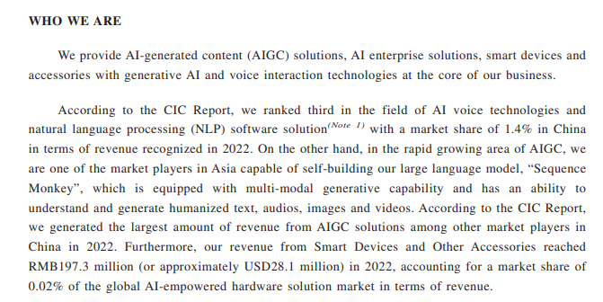
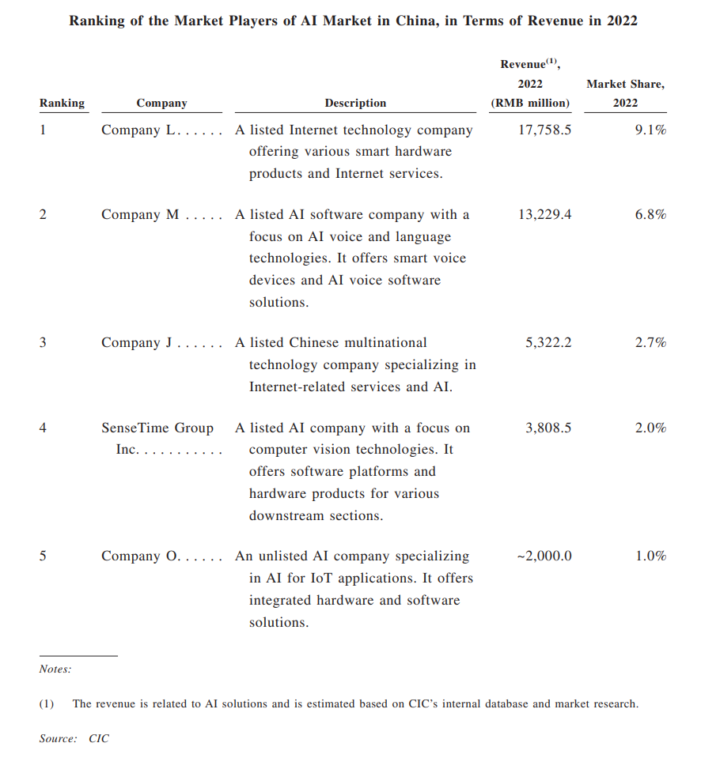
 |  |  |  | Company L - Xiaomi
 |  |  |  | Company M - Iflytek
 |  |  |  | Company J - Baidu

SenseTime
AP |  | “数字人”product
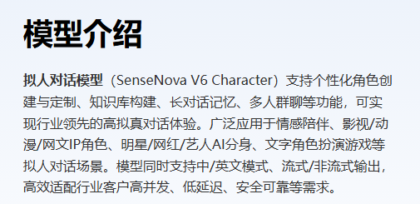
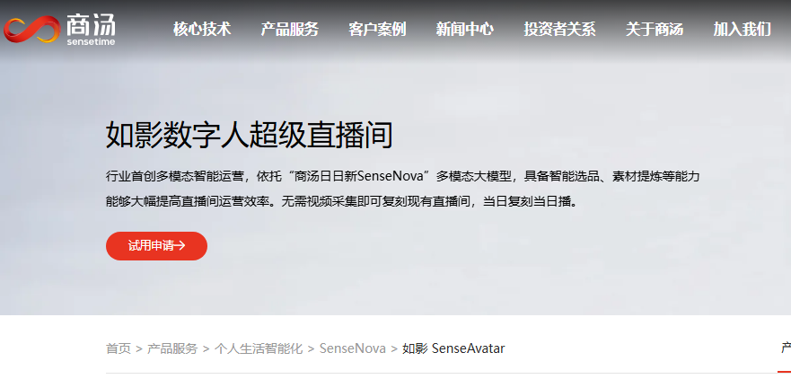

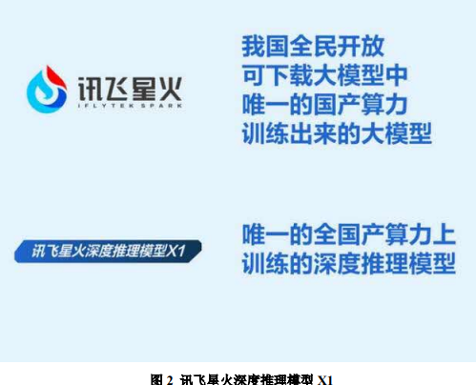
Iflytek Co Ltd
 |  |  | related product - 讯飞虚拟人
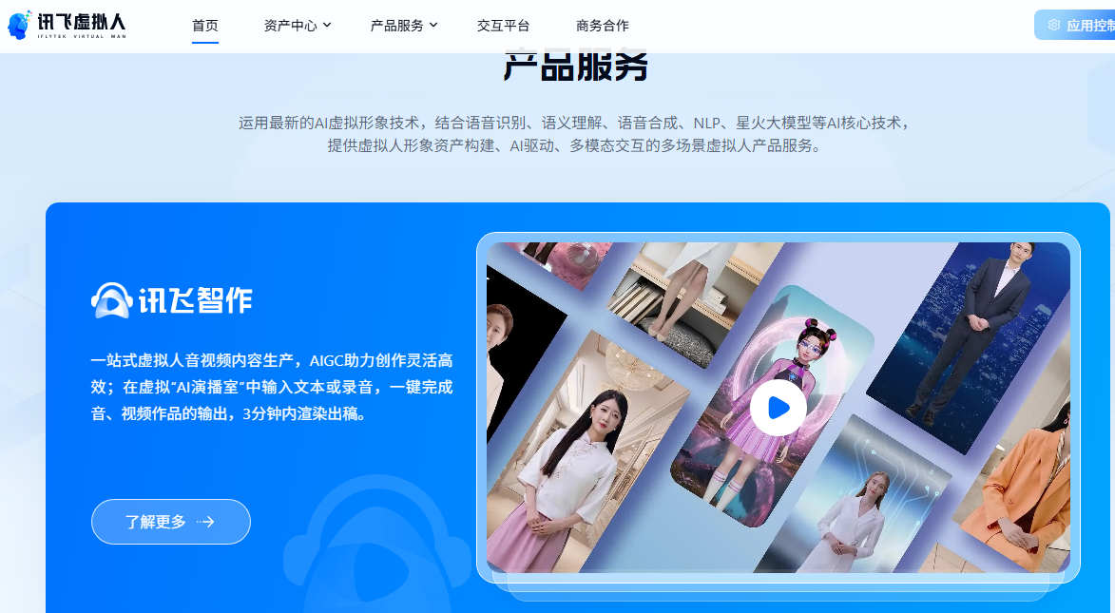

Kunlun Tech Co Ltd
2024AR | Related product

